BUFF字段说明
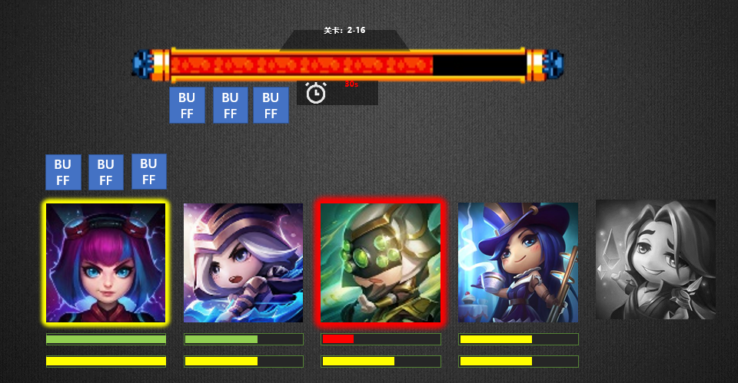
说明 | 字段类型 | 引用表 | 字段 | 备注
ID | uint |  | id
名字 | string |  | name | 编辑器显示
图标资源 | string |  | icon
图标显示位置权重 | uint |  | positionWeight | buff图标位置顺序权重 值越大图标顺序越靠前 0=不显示
持续时间 | uint |  | time | BUFF的总持续时间
生效间隔 | uint |  | interval | 每次生效的间隔时间
是否获得时立刻生效 | bool |  | instant | 获得时马上触发一次伤害效果 0=否 1=是
生效时触发事件 |  |  |  |  |  | 编辑器配置
结束时触发事件
最大叠加层数 | byte |  | layers | BUFF最多可叠加几层 0=1=1层
伤害ID | uint |  | damage
携带特效 | string |  | takeEffects
消失特效 | string |  | overEffects
攻击X次后消失 | byte |  | hitFinish
受击X次后消失 | byte |  | BeHitFinish
怪物异常状态标识 |  |  | monsterAbnormal | 0=无效果 1=击晕（无法攻击、施法、移动保持相对静止，播放晕眩动作和特效） 2=沉默（无法施放技能，播放沉默特效） 3=重伤（治疗效果降低，播放重伤特效） 4=击飞（无法攻击、施法、移动保持相对静止） 5=无敌（免疫所有伤害，受击时飘字免疫） 6=无法选中（无法被选中为技能和子弹的目标，也不会受到伤害碰撞的判定，一般用作施放技能时不受干扰） 7=打断（无法攻击、施法，移动保持相对静止，播放打断动作和特效） |  | 可复选的枚举，请程序定义怎么填字段类型
玩家异常状态标识 |  |  | playerAbnormal
攻击力变化 | int |  | attack | 定值，正数增加，负数降低
防御力变化 | int |  | defense
最大生命值变化 | int |  | hpMax
防御穿透变化 | int |  | penetrate
攻击力万分比变化 | int |  | attackRate | 万分比，正数增加，负数降低
防御力万分比变化 | int |  | defenseRate
最大生命值万分比变化 | int |  | hpMaxRate
暴击率变化 | int |  | crit
暴击伤害变化 | int |  | critDamage
冷却时间变化万分比 | int |  | coolDown | 冷却时间变化万分比
索引技能类型 | int[] |  | skillTag | 技能标签，对应冷却时间变化影响的技能

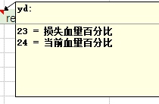

 |  |  |  | 无 0 |  |  | buff类型 |  | buff叠加类型
("血量")] MaxHp = 0, |  |  |  | 眩晕 1 （无法攻击、施法、停止移动，播放晕眩动作和特效） |  |  | 0-无类型 |  | 0=层数重置+时间重置
("能量")]MaxSp = 1, | 直接对当前能量和最大能量进行等比加减 |  |  | 冰冻 2 （无法攻击、施法、停止移动，播放冰冻动作和特效） |  |  | 1-伤害 |  | 1=层数效果叠加+时间重置
("攻击力")] Attack = 2, |  |  |  | 击飞 3 （无法攻击、施法、停止移动，播放击飞动作和特效） |  |  | 2-治疗
("防御力")] Defense = 3, |  |  |  | 击退 4 （无法攻击、施法、移动保持相对静止，播放击退动作和特效） |  |  | 3-增益
("血量恢复")]HpRec = 4, |  |  |  | 复活 5 （无法攻击、施法，播放复活动作和特效，免疫所有伤害，受击时飘字免疫） |  |  | 4-减益
("能量恢复")] SpRec = 5, |  |  |  | 沉默 6 （无法攻击、移动保持相对静止） |  |  | 5-护盾
("暴击伤害")]Crit = 6, |  |  |  | 无敌 7 （免疫所有伤害，受击时飘字免疫） |  |  | 6=驱散
("暴击率")]CritRate = 7, |  |  |  | 缠绕 8 缠绕(无法变道,无法跳跃) |  |  | 7=偷取
("攻速")]AttackSpeedRate = 8, |  |  |  | 魅惑 9 （陷阱类无法生效） |  |  | 8 = 属性转移 | 将施法者的某项属性转移给buff拥有者，因为值没有限制，所以有可能把施法者的属性转为复数的，使用时需要注意
("物理穿透")] Thorn = 9, |  |  |  | 保护 10 (把目标所受伤害按照所填百分比转移给施法者)
("受到的伤害降低")]DamageDerate = 10, | buff拥有者受到的伤害提升或降低，正值表示受伤降低 |  |  | 僵硬(放逐) 11 （无法攻击、施法、停止移动，播放僵硬动作和特效，无法被选中）
("造成的伤害增加")]DamageDeepen = 11, | buff拥有者造成的伤害提升或降低，正值表示提升 |  |  | 无法获得增益 12 （无法获得类型为增益的buff）
("架势")] Posture = 12, |  |  |  | 嘲讽 13 （强制索敌目标变为buff持有者）
("架势恢复")]PostureRec = 13, |  |  |  | 免疫减益 14 （免疫所有减益效果）
("增益BUFF增强")]BuffRate = 14, |  |  |  | 无法被索敌 15
("减益BUFF抵抗")]DeBuffRate = 15, |  |  |  | 击杀回血 16
("暴击耐性")]PhysicAttack = 16, |  |  |  | 反伤 17
("急速")]MaticAttack = 17, | 1急速与10减速大致相互抵消 初始值*(1+率),不要超过75 |  |  | 灵魂链接 18
("减速")] PhysicDefense = 18, |  |  |  | 治疗效果 19
("洞察")]MaticDefense = 19, |  |  |  | 受到治疗效果 20
("命中")] HitTarget = 20, |  |  |  | 无法被中断技能 21
("暴击增幅")] CritStrike = 21, |  |  |  | 引爆 22
("韧性")]Toughness = 22, |  |  |  | 禁锢 23
("必杀")]Slay = 23, |  |  |  | 禁止复活 24
("守护")] Protection = 24, |  |  |  | 25=根据场上我方单位数量堆叠buff层数
("格挡")] Block = 25, |  |  |  | 26=根据场上敌方单位数量堆叠buff层数
("破挡")] BreakBlock = 26, |  |  |  | 27=根据场上全体单位数量堆叠buff层数
("效果命中")] EffectHitTarget = 27, |  |  |  | 28=连接 | 向目标连线
("效果抵抗")]EffectResist = 28,
("造成的物理伤害增加")] PhysicDamageDeepen = 29, | buff拥有者造成的物理伤害提升或降低，正值表示提升
("受到的物理伤害降低")]PhysicDamageDerate = 30, | buff拥有者受到的物理伤害提升或降低，正值表示受伤降低
("造成的魔法伤害增加")]MagicDamageDeepen = 31, | buff拥有者造成的魔法伤害提升或降低，正值表示提升
("受到的魔法伤害降低")]MagicDamageDerate = 32, | buff拥有者受到的魔法伤害提升或降低，正值表示受伤降低
("闪避")]Dodge = 33,
(“初始能量”)InitSp=34，
("抗暴") ResistCrit=35，
("魔法穿透") MagicThorn=36，
("移动速度")] RunSpeedRate = 50,
("跳跃速度")] JumpRate = 51,

("护盾时长")] ShieldDuration = 52,

("弹道速度加成")] ProjectileSpeedAdd = 53, | 对发射出去的飞行道具进行赋值
("索敌数量")] LockHitNum = 54, | 直接覆盖当前技能索敌目标
("索敌距离")] LockHitDistance = 55, | 对索敌距离进行赋值

("当前损失血量")] CurLostHp = 56,

("CD")] CoolDownRate = 57,

("损失血量百分比")] LostHpRate = 58,
("当前血量百分比")] CurHpRate = 59,

("架势伤害加成")] PostureDamage = 60,

("架势伤害穿透")] PostureThornDamage = 61,

("额外伤害")] ExternDamage = 62, | 与11类似

("吸血")] AbsorbHP = 63,
("击杀回血")] KilledGrowHP = 64,
("反伤")] ReverseDamage = 65,

("治疗量增加")] CurveHP = 66,
("受到治疗量增加")] HitCurveHP = 67,

("引爆")] Detonate = 68,

("额外生命上限伤害")] ExternHpDamage = 69,

("能量附加")] SpExtern = 70, | 固定值,在获得能量值的最后做加减,万分比,在获得能量值的最后做*(1+配置值)

("保护链接")] = 71,

当前血量=72

阵营克制伤害=73 | 为原先的率克制值加上增加的率克制值

弹道个数增加 = 74 | 每秒发射多少个子弹，例如普攻动作里配置了1个弹道，人物buff为每秒发射10个弹道，则每次普攻触发的时候，发射弹道那一帧会触发10个弹道，分散在1秒内发射

图标枚举
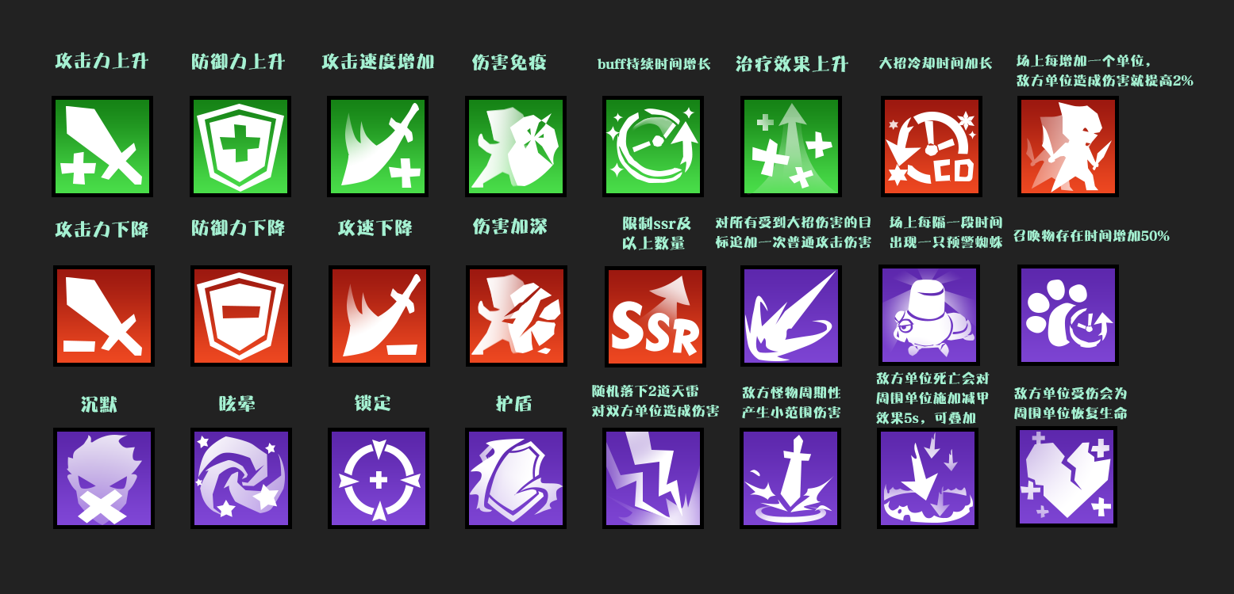
 | 图标文件名 /Assets/DatasRef/UI/Textures/battle/ | 图标表意 | 参考图
 | buffIcon_battle_1 | 治疗效果提升 | 治疗效果上升
 | buffIcon_battle_2 | buff持续时间提高 | buff持续时间增加
 | buffIcon_battle_3 | 攻击力提升 | 攻击力上升
 | buffIcon_battle_4 | 防御力提升 | 防御力上升
 | buffIcon_battle_5 | 攻速提升 | 攻速上升
 | buffIcon_battle_6 | 对所有受到大招伤害的目标追加一次普通攻击伤害 | 伤害追加
 | buffIcon_battle_7 | 场上每隔一段时间出现一只预警蜘蛛 | 定时出现召唤物
 | buffIcon_battle_8 | 召唤物存在时间增加 | 召唤物存在时间增加
 | buffIcon_battle_9 | 随机落下2道天雷对双方单位造成伤害 | 天雷
 | buffIcon_battle_10 | 每次敌方单位死亡会对周围单位施加减防效果 | 范围内属性下降
 | buffIcon_battle_11 | 敌方单位受伤会为周围单位恢复生命 | 受伤周围单位回复生命
 | buffIcon_battle_12 | 每次我方单位释放大招都会获得一个护盾 | 护盾
 | buffIcon_battle_13 | 敌方怪物周期性产生小范围伤害 | 范围伤害
 | buffIcon_battle_14 | 大招冷却时间增加 | 大招冷却时间增加
 | buffIcon_battle_15 | 场上每增加一个单位,敌方单位造成伤害就提高 | 场上每增加一个单位,敌方单位造成伤害就提高
 | buffIcon_battle_16 | 攻击力降低 | 攻击力下降
 | buffIcon_battle_17 | 受到伤害提高 | 破甲
 | buffIcon_battle_18 | 限制SSR及以上数量 | SSR数量限制
 | buffIcon_battle_19 | 攻速降低 | 攻速降低
 | buffIcon_battle_20 | 免伤提升 | 伤害免疫
 | buffIcon_battle_21 | 沉默 | 沉默
 | buffIcon_battle_22 | 晕眩 | 眩晕
 | buffIcon_battle_23 | 锁定 | 锁定
 | buffIcon_battle_24 | 防御力降低 | 防御力下降
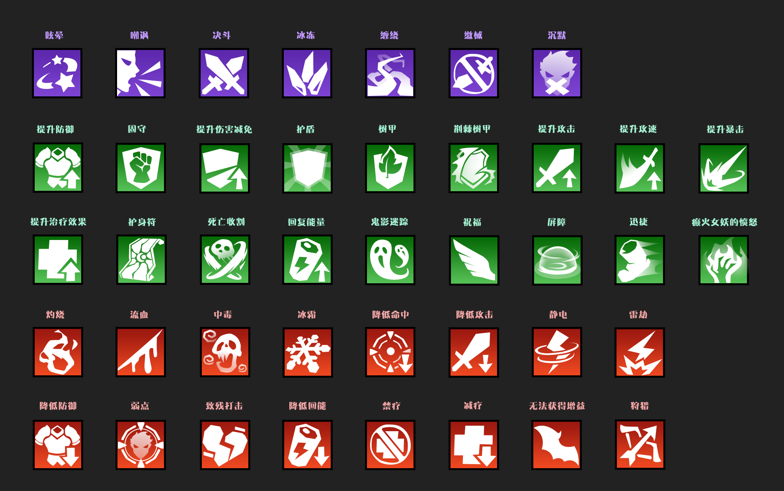
701 | buffIcon_battle_22 | 【眩晕】 | Hero_Vertigo
702 | buffIcon_battle_25 | 【嘲讽】 | buff_taunt
703 | buffIcon_battle_26 | 【决斗】
704 | buffIcon_battle_27 | 【冰冻】
705 | buffIcon_battle_28 | 【缠绕】
706 | buffIcon_battle_29 | 【缴械】
707 | buffIcon_battle_21 | 【沉默】
301 | buffIcon_battle_30 | 【提升防御】 | buff_def
302 | buffIcon_battle_31 | 【固守】
303 | buffIcon_battle_32 | 【提升伤害减免】
304 | buffIcon_battle_33 | 【护盾】 | Buff_Shield
305 | buffIcon_battle_34 | 【树甲】 | Buff_ParryShield
306 | buffIcon_battle_35 | 【荆棘树甲】
307 | buffIcon_battle_36 | 【提升攻击】 | buff_atk
308 | buffIcon_battle_37 | 【提升攻速】 | Hero_AttSpeed
309 | buffIcon_battle_38 | 【提升暴击】
310 | buffIcon_battle_39 | 【提升治疗效果】
311 | buffIcon_battle_40 | 【护身符】 | Buff_HP
312 | buffIcon_battle_41 | 【死亡收割】
313 | buffIcon_battle_42 | 【回复能量】
314 | buffIcon_battle_43 | 【鬼影迷踪】
315 | buffIcon_battle_45 | 【祝福】
316 | buffIcon_battle_44 | 【屏障】
317 | buffIcon_battle_46 | 【迅捷】
318 | buffIcon_battle_47 | 【癫火女妖的愤怒】
401 | buffIcon_battle_48 | 【灼烧】 | buff_Burning
402 | buffIcon_battle_49 | 【流血】
403 | buffIcon_battle_50 | 【中毒】
404 | buffIcon_battle_51 | 【冰霜】
405 | buffIcon_battle_52 | 【降低命中】
406 | buffIcon_battle_53 | 【降低攻击】
407 | buffIcon_battle_54 | 【静电】
408 | buffIcon_battle_55 | 【雷劫】
409 | buffIcon_battle_56 | 【降低防御】
410 | buffIcon_battle_57 | 【弱点】 | buff_suoding
411 | buffIcon_battle_58 | 【致残打击】
412 | buffIcon_battle_59 | 【降低回能】
413 | buffIcon_battle_60 | 【禁疗】
414 | buffIcon_battle_61 | 【减疗】
415 | buffIcon_battle_62 | 【无法获得增益】
416 | buffIcon_battle_63 | 【狩猎】
 |  | 【降低暴击】

